3.シーケンス
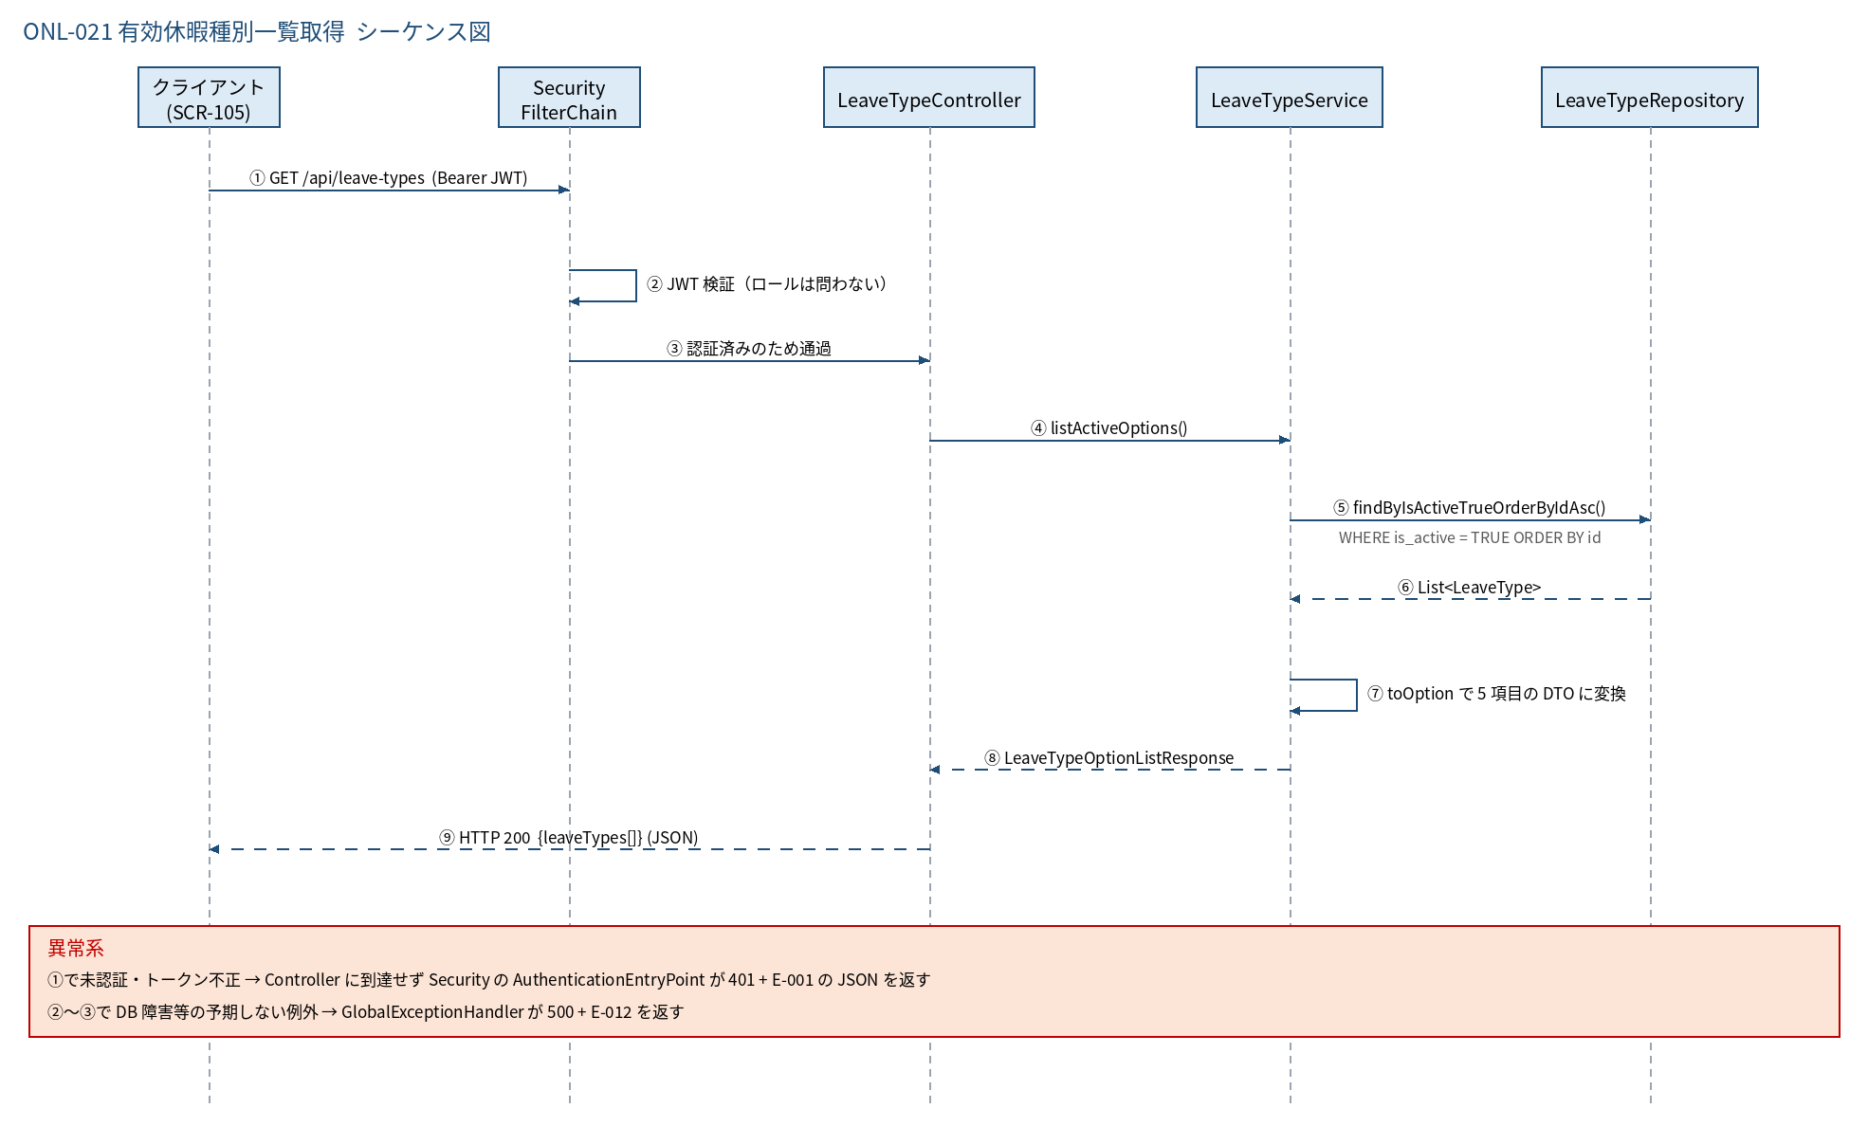
3.1 シーケンス図

5.処理フロー
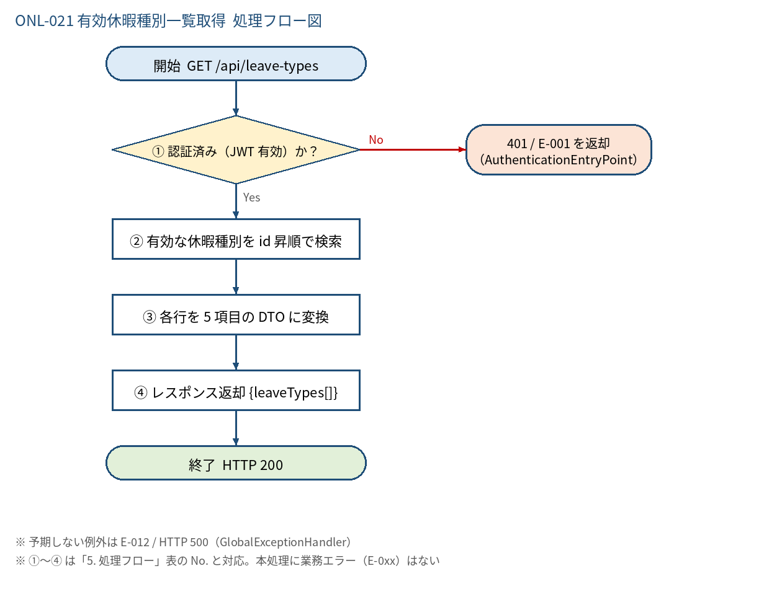
5.1 処理手順
No. | 処理 | 詳細 | 種別・分岐
① | 認証済み（JWT 有効）か？ | SecurityFilterChain（anyRequest().authenticated()）。ロールは問わない。Controller には到達しない | 判定（No → 401 / E-001 を返却 （AuthenticationEntryPoint））
② | 有効な休暇種別を id 昇順で検索 | SELECT * FROM leave_types WHERE is_active = TRUE ORDER BY id（LeaveTypeRepository#findByIsActiveTrueOrderByIdAsc） | 処理
③ | 各行を 5 項目の DTO に変換 | toOption: id / name / isPaid / maxDaysRule / allowHalfDay。legalBasis・isActive・日時は含めない | 処理
④ | レスポンス返却 {leaveTypes[]} | LeaveTypeOptionListResponse を返す。0 件でも空配列で HTTP 200 | 処理

5.2 処理フロー図

